关系图
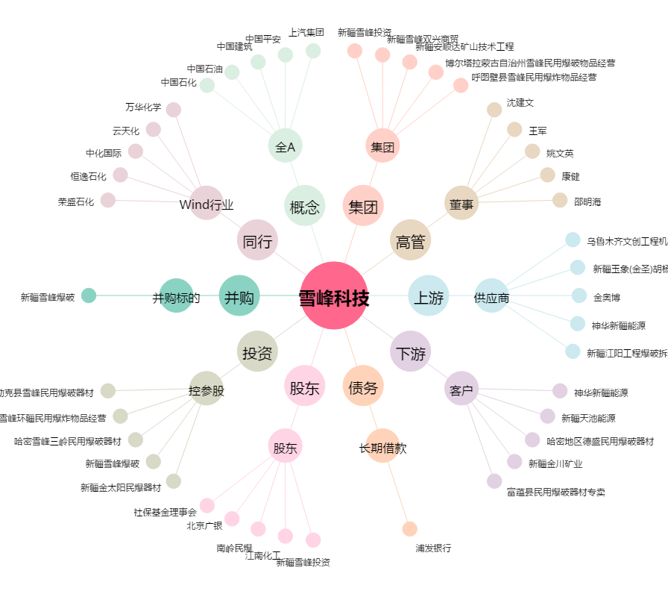
雪峰科技[603227.SH] - 关系概览图

